问题
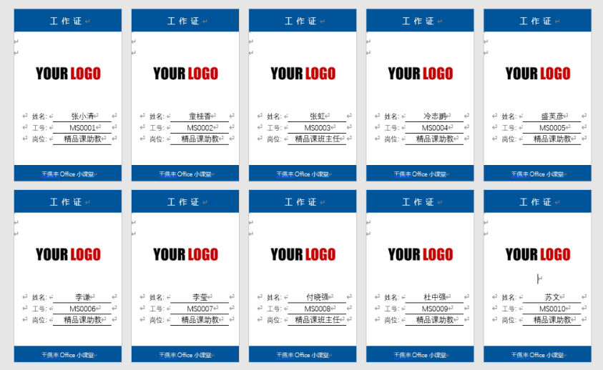
 |  | 课后小练习

任务：
 | 使用邮件合并工具，利用“胸牌模板”和“员工名单表”批量创建员工胸牌，完成效果见下图。

